Новая задача
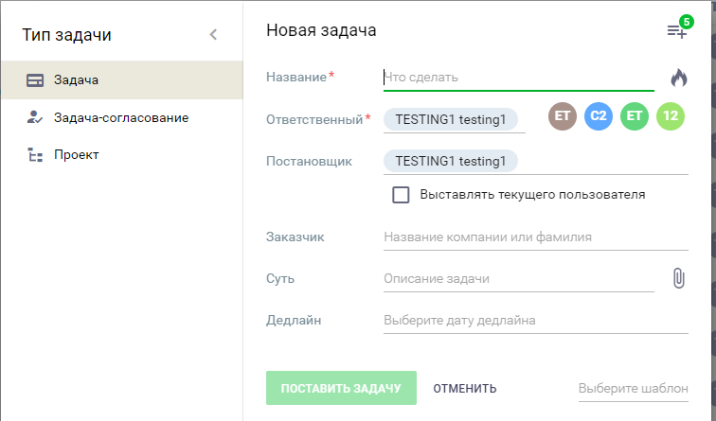
ФОРМА Новая задача (тестирование UI)
 |  | Positive | Negative | UI side | BackEnd side
Предусловие1 | регистрация пользователем пройдена
Предусловие2 | форма создания задачи открывается корректно
Предусловие3 | тестирование со стороны: а)сотрудник1 (ответственный)
 | b) сотрудник2 (постановщик задачи)
Доп.тестирование | тестирование со стороны: а)сотрудник2 (ответственный)
 | b) сотрудник1 (постановщик задачи)

A. Тип Задачи - Задача
Валидация | Название задачи
 | проверка поля Название* | MAX???(кол-во) - данные не обрезаются или скрываются под многоточие
 | проверка поля Название* | MIN
 | проверка поля Название* |  | пустое поле
 | проверка поля Название* |  | только пробелы
 | проверка поля Название* | CTRL-C+CTRL-V; CTR-X +CTRL-V
 | проверка поля Название* | наличие Плейсхолдера
 | проверка поля Название* | сообщение об ошибке ввода
 | проверка поля Название* | дробные значения, например, как система валидирует 1.1 и 1,1
 | проверка поля Название* | тест всех полей ввода на спецсимволы
 | проверка поля Название* | текст не выезжает за границы поля
 | проверка поля Название* | обязательность заполнения
 | проверка поля "Огонь" | горит
 | проверка поля "Огонь" |  | не горит
 | проверка поля Ответственный* | выбор ответственного: а) по умолчанию b) выпадающий список (выбор через поиск) с) выбор с использованием предложенных фильтров (ВСЕ, сотрудники и т.д)
 | проверка поля Ответственный* |  | ввод в поле ответственного прямым вводом через клавиатуру
 | проверка поля Ответственный* | обязательность заполнения
 | проверка поля Чекбокс | работает
 | проверка поля Чекбокс |  | не работает
 | проверка поля Заказчик | MAX???(кол-во) - данные не обрезаются или скрываются под многоточие
 | проверка поля Заказчик | MIN
 | проверка поля Заказчик |  | пустое поле
 | проверка поля Заказчик |  | только пробелы
 | проверка поля Заказчик | CTRL-C+CTRL-V; CTR-X +CTRL-V
 | проверка поля Заказчик | наличие Плейсхолдера
 | проверка поля Заказчик | сообщение об ошибке ввода
 | проверка поля Заказчик | дробные значения, например, как система валидирует 1.1 и 1,1
 | проверка поля Заказчик | тест всех полей ввода на спецсимволы
 | проверка поля Заказчик | текст не выезжает за границы поля
 | проверка поля Заказчик |  | обязательность заполнения
 | проверка поля Суть | MAX???(кол-во) - данные не обрезаются или скрываются под многоточие
 | проверка поля Суть | MIN
 | проверка поля Суть |  | пустое поле
 | проверка поля Суть |  | только пробелы
 | проверка поля Суть | CTRL-C+CTRL-V; CTR-X +CTRL-V
 | проверка поля Суть | наличие Плейсхолдера
 | проверка поля Суть | сообщение об ошибке ввода
 | проверка поля Суть | дробные значения, например, как система валидирует 1.1 и 1,1
 | проверка поля Суть | тест всех полей ввода на спецсимволы
 | проверка поля Суть | текст не выезжает за границы поля
 | проверка поля Суть |  | обязательность заполнения
 | проверка поля Суть / "Скрепка" | проверка загрузки файла
 | проверка поля Суть / "Скрепка" |  | обязательность заполнения
 | проверка поля Дедлайн | проверка маски поля "дата"
 | проверка поля Дедлайн | задать время
 | проверка поля Дедлайн |  | MAX???(кол-во) - данные не обрезаются или скрываются под многоточие
 | проверка поля Дедлайн |  | MIN
 | проверка поля Дедлайн |  | пустое поле
 | проверка поля Дедлайн |  | только пробелы
 | проверка поля Дедлайн | CTRL-C+CTRL-V; CTR-X +CTRL-V
 | проверка поля Дедлайн | наличие Плейсхолдера
 | проверка поля Дедлайн | сообщение об ошибке ввода
 | проверка поля Дедлайн |  | дробные значения, например, как система валидирует 1.1 и 1,1
 | проверка поля Дедлайн |  | тест всех полей ввода на спецсимволы
 | проверка поля Дедлайн | текст не выезжает за границы поля
 | проверка поля Дедлайн |  | обязательность заполнения
 | проверка кнопки Настроить вид | кнопка активна
 | проверка кнопки Настроить вид |  | кнопка неактивна
 | проверка кнопки Настроить вид | возможность добавления полей (Соисполнители, Аудиторы, Проект или надзадача, Предыдущая задача, Связь)
 | проверка кнопки Настроить вид | проверка выбранных полей по аналогии с полем Заказчик
 | проверка кнопки Настроить вид, Новое поле | кнопка активна
 | проверка кнопки Настроить вид, Новое поле |  | кнопка неактивна
 | проверка кнопки Настроить вид, Новое поле | возможность добавления нового поля
 | проверка кнопки Настроить вид, Новое поле |  | название добавленного поля совпадает с названием существующих полей
 | проверка кнопки Настроить вид, Новое поле, Название поля | проверка поля Название поля по аналогии с полем Заказчик
 | проверка кнопки Настроить вид, Новое поле, Тип поля | выпадающий список активен
 | проверка кнопки Настроить вид, Новое поле, Тип поля |  | выпадающий список неактивен
 | проверка кнопки Настроить вид, Новое поле, Тип поля | возможность выбрать из выпадающего списка Тип поля
 | проверка кнопки Настроить вид, Новое поле, Тип поля |  | возможность выбрать из выпадающего списка несколько Типов полей
 | проверка кнопки Настроить вид, Новое поле, Значение по умолчанию | активность поля Да (зеленый кружочек внутри круга)
 | проверка кнопки Настроить вид, Новое поле, Значение по умолчанию |  | неактивность поля Да (граница кружочка серая, кружочек белый )
 | проверка кнопки Настроить вид, Новое поле, Значение по умолчанию | активность поля Нет (зеленый кружочек внутри круга)
 | проверка кнопки Настроить вид, Новое поле, Значение по умолчанию |  | неактивность поля Нет (граница кружочка серая, кружочек белый )
 | проверка кнопки Настроить вид, Новое поле, Значение по умолчанию | выбор Да
 | проверка кнопки Настроить вид, Новое поле, Значение по умолчанию | выбор Нет
 | проверка кнопки Настроить вид, Новое поле, Значение по умолчанию |  | выбор одновременно Да и Нет
 | проверка кнопки Настроить вид, Новое поле, Чекбокс (обязательно для заполнения) | работает
 | проверка кнопки Настроить вид, Новое поле, Чекбокс (обязательно для заполнения) |  | не работает
 | проверка кнопки Настроить вид, Новое поле, Чекбокс (использовать для быстрого поиска) | работает
 | проверка кнопки Настроить вид, Новое поле, Чекбокс (использовать для быстрого поиска) |  | не работает
 | проверка кнопки Настроить вид, Новое поле, Чекбокс (уникальное значение) | работает
 | проверка кнопки Настроить вид, Новое поле, Чекбокс (уникальное значение) |  | не работает
 | проверка кнопки Настроить вид, Новое поле, Чекбокс (применять форматирование) | работает
 | проверка кнопки Настроить вид, Новое поле, Чекбокс (применять форматирование) |  | не работает
 | проверка кнопки Настроить вид, Новое поле, Сохранить | работает
 | проверка кнопки Настроить вид, Новое поле, Сохранить |  | не работает
 | проверка кнопки Настроить вид, Новое поле, Сохранить | после нажатия на кнопку Новое поле появляется в списке с соответствующим выбранным статусом
 | проверка кнопки Настроить вид, Новое поле, Сохранить |  | после нажатия на кнопку Новое поле не появляется в списке с соответствующим выбранным статусом
 | проверка кнопки Настроить вид, Новое поле, Отменить | после нажатия на кнопку Новое поле не появляется в списке с соответствующим выбранным статусом
 | проверка кнопки Настроить вид, Новое поле, Отменить |  | после нажатия на кнопку Новое поле появляется в списке с соответствующим выбранным статусом
 | проверка кнопки Поставить задачу / Отменить | активна после заполнения всех обязательных полей
 | проверка кнопки Поставить задачу / Отменить |  | неактивна после заполнения всех обязательных полей
 | проверка кнопки Поставить задачу | после нажатия на кнопку Новая задача появляется в списке Задач
 | проверка кнопки Поставить задачу |  | после нажатия на кнопку Новая задача не появляется в списке Задач
 | проверка кнопки Отменить | после нажатия на кнопку Новая задача не появляется в списке Задач
 | проверка кнопки Отменить |  | после нажатия на кнопку Новая задача появляется в списке Задач
 | проверка кнопки Шаблон | кнопка активна
 | проверка кнопки Шаблон |  | кнопка неактивна
 | проверка кнопки Шаблон | выбор шаблона из выпадающего списка, Задачи
 | проверка кнопки Шаблон | выбор шаблона из выпадающего списка, выпадающие списки Системные / Нераспределенные - пустые при выборе шаблона
B. Тип Задачи - Задача-согласование (по аналогии Задача с учетом полей)
B. Тип Задачи - Проект (по аналогии Задача с учетом полей)

